Mockups
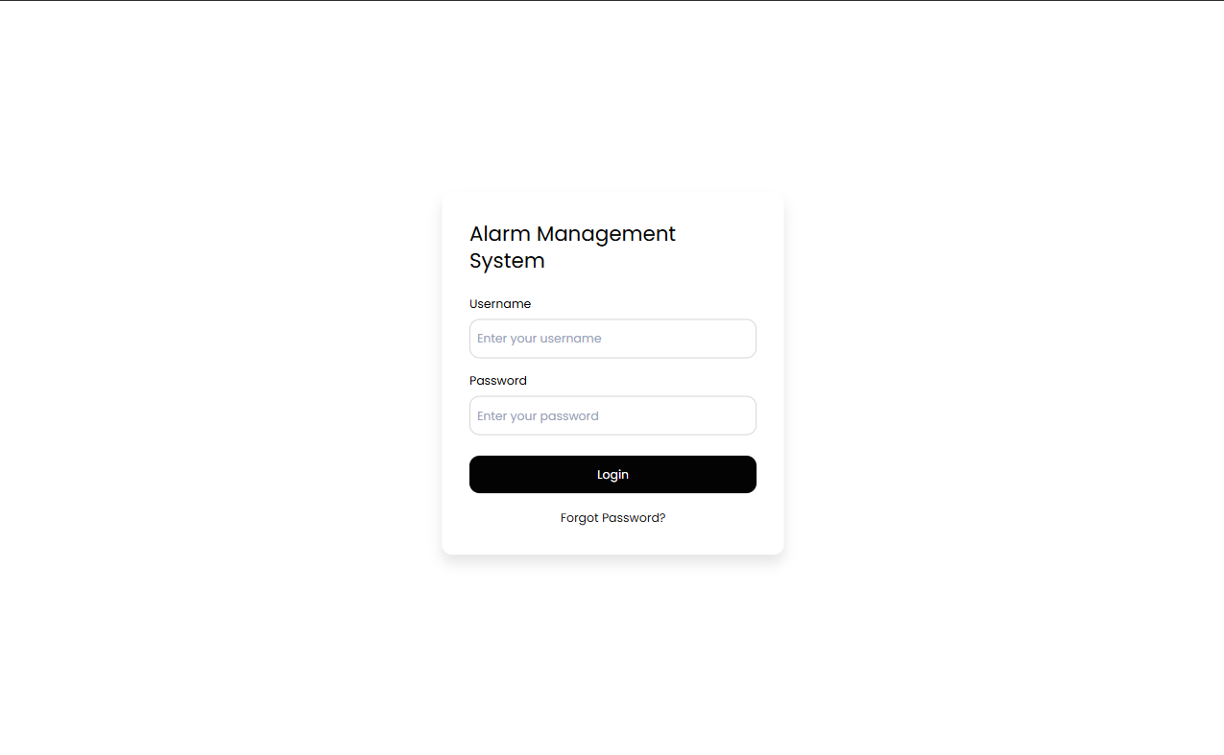
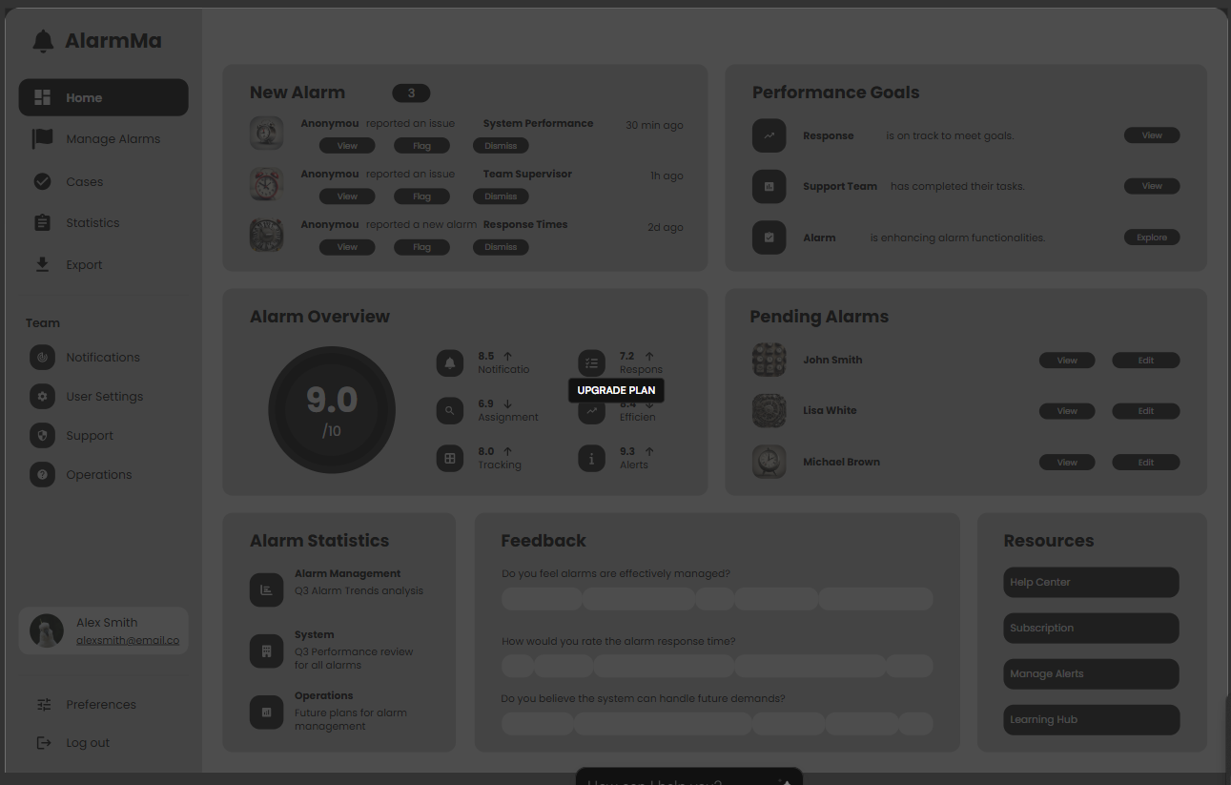
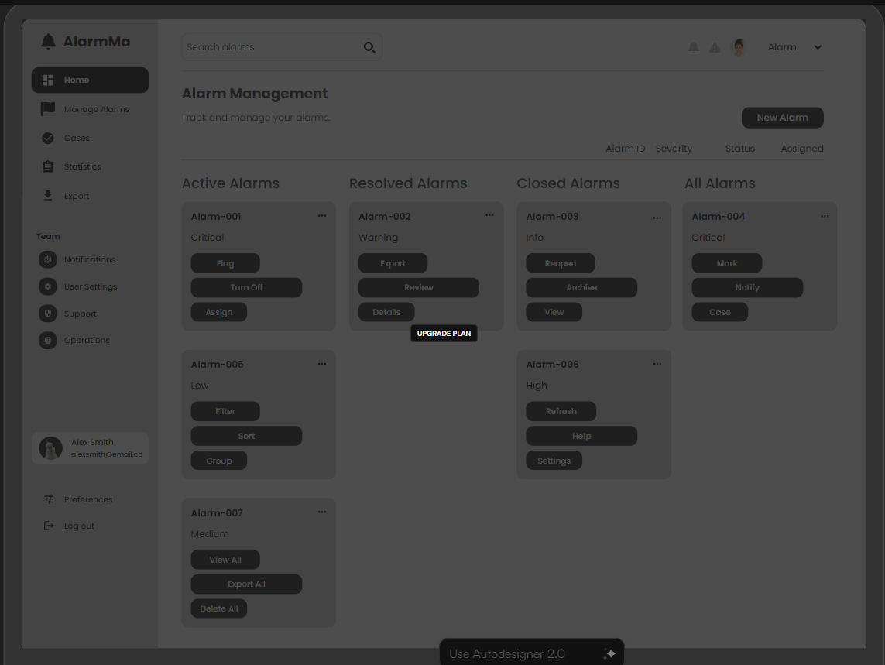
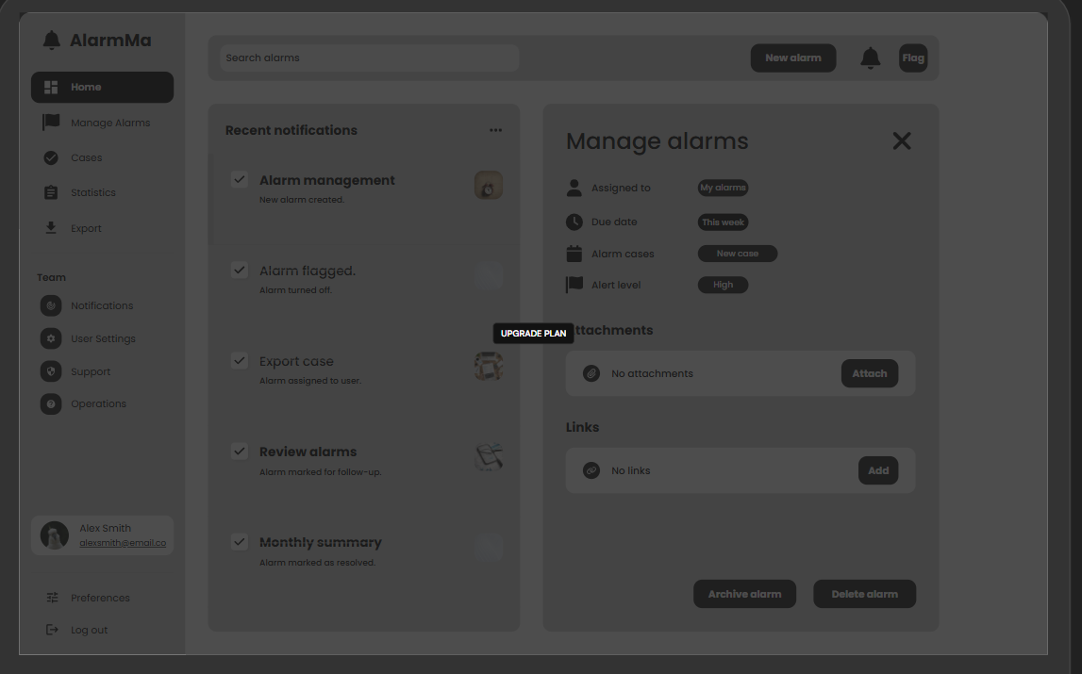
LOGIN | Home Page | Alert Management | Manage Alarms

UI-Cases

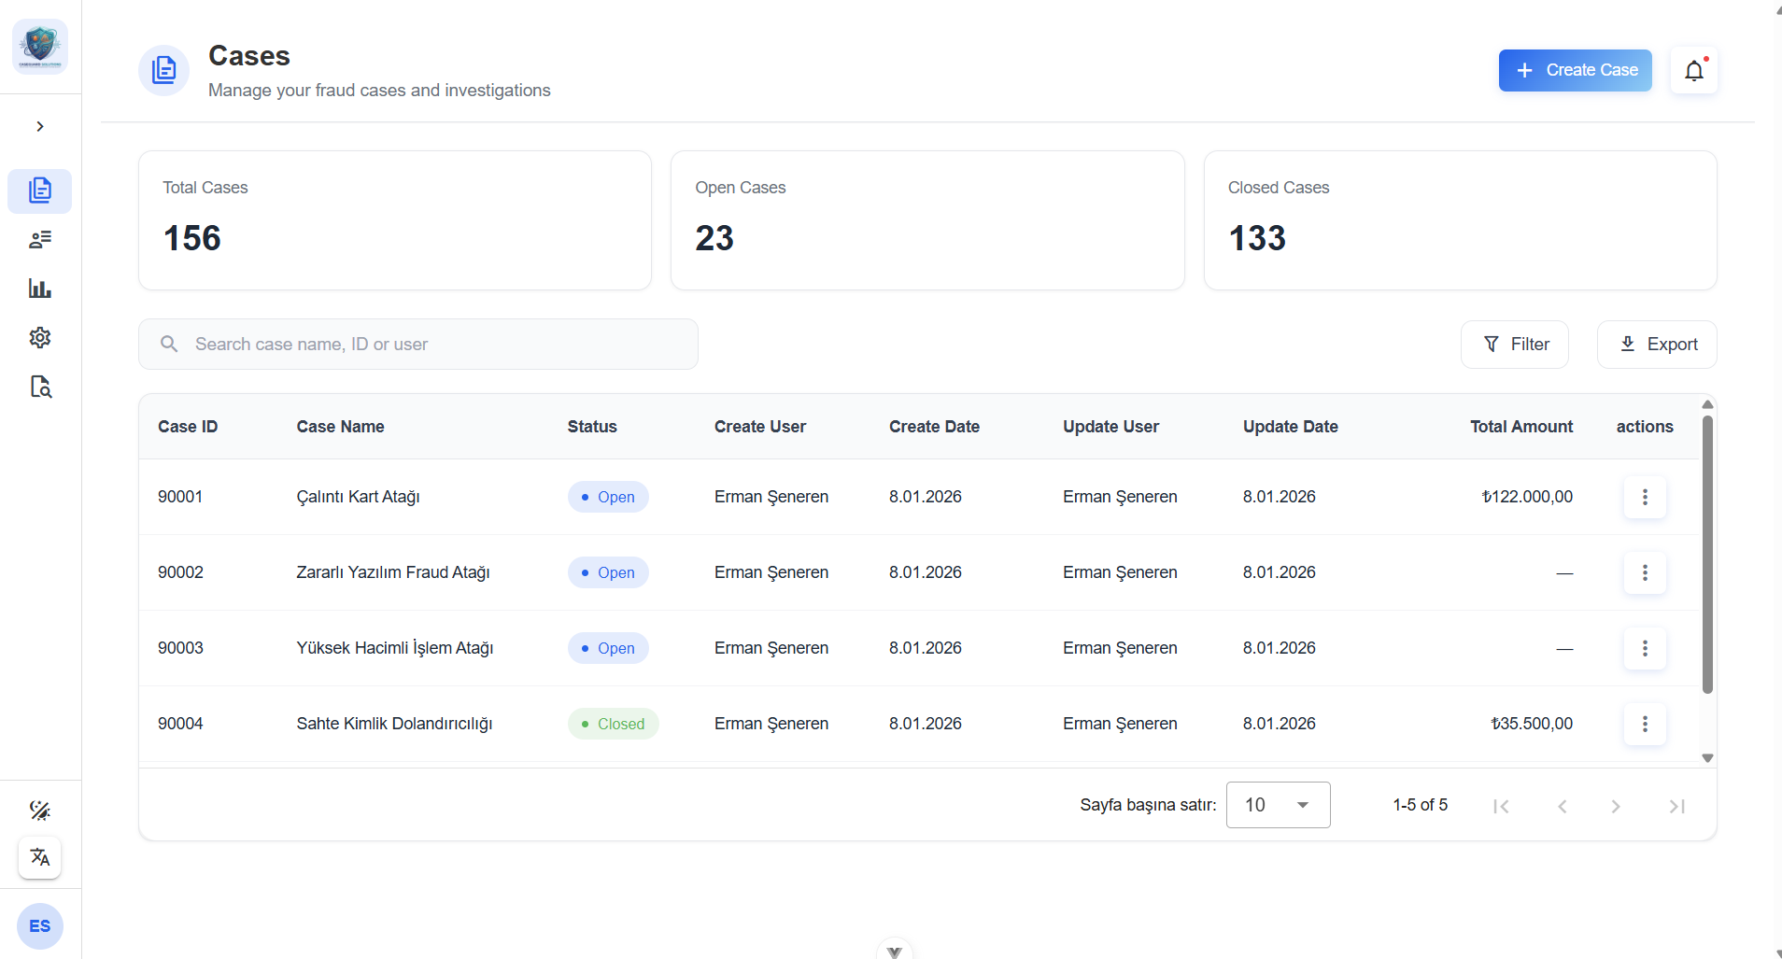
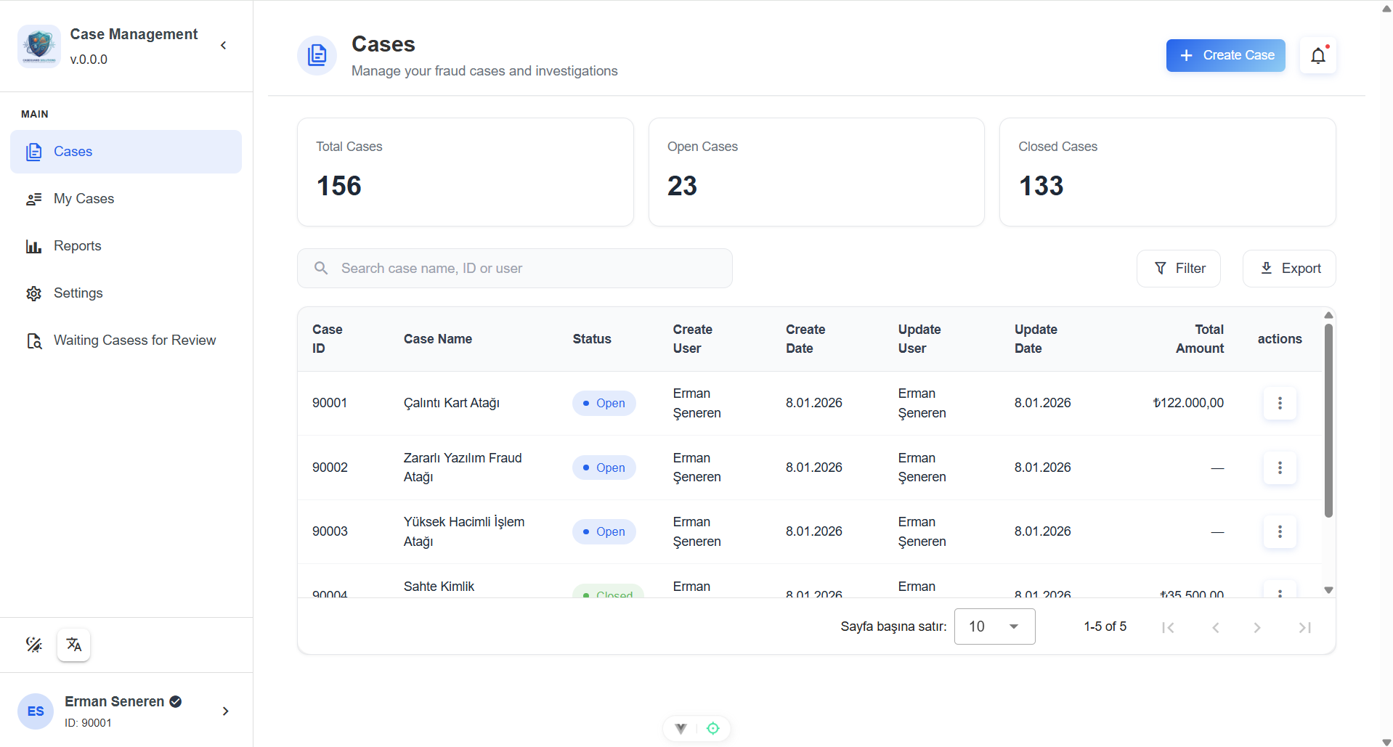
SADE Case Manager

 | Home |  |  |  | Cases |  |  |  | Alerts | Search |  |  | Reports |  |  |  | 90001

 |  | Open Cases |  |  |  | Closed Cases

 |  | FALSE | Case ID |  |  |  | Case Name |  |  |  | Status | Create User |  |  |  | Create Date |  |  | Update User |  |  | Update Date |  | Total Amount

 |  | TRUE | 90001 |  |  |  | Çalıntı Kart Atağı |  |  |  | Open | Erman Şeneren |  |  |  | 2026-01-08 |  |  | Erman Şeneren |  |  | 2026-01-08 |  | ₺122,000.00

 |  | FALSE | 90002 |  |  |  | Zararlı Yazılım Fraud Atağı |  |  |  | Open | Volkan Özay |  |  |  | 2026-01-08 |  |  | Volkan Özay |  |  | 2026-01-08 |  | ₺87,000.00

 |  | FALSE | 90003 |  |  |  | Yüksek Hacimli İşlem Atağı |  |  |  | Open | Tamer Sezgin |  |  |  | 2026-01-07 |  |  | Tamer Sezgin |  |  | 2026-01-07 |  | ₺50,000.00

 |  |  |  |  |  |  |  |  |  |  |  |  |  | …

 |  |  |  |  |  |  |  |  |  |  |  |  |  |  | Customer |  |  | Debit Card |  | Credit Card
 |  |  |  | Case ID |  |  |  | : | 90001

 |  |  |  | Total Amount |  |  |  | : | ₺122,000.00
 |  |  |  |  |  |  |  |  |  |  |  |  |  |  | Customer No |  |  | Name |  |  | Phone Number |  | Email Address
 |  |  |  | Total Transactions |  |  |  | : | 8
 |  |  |  |  |  |  |  |  |  |  |  |  |  |  | C0001 |  |  | Ebru Maytalman |  |  | +905123456789 |  | ebru@sade.ai
 |  |  |  | Start Date |  |  |  | : | 08/01/2026
 |  |  |  |  |  |  |  |  |  |  |  |  |  |  | C0002 |  |  | İlkay Aydoğdu |  |  | +905789456123 |  | ilkay@sade.ai
 |  |  |  | Status |  |  |  | : | Open

UI-Reports
SADE Case Manager

 | Home | Cases | Alerts | Search | Reports | 90001

 | >>
Kullanıcı İşlem Kapama
01/01/2026 12:00 AM
Senaryo Özet Raporu
 |  |  | From :

Bölüm Raporu
08/01/2026 12:00 AM
 |  |  | To :

Fraud İşlem Tutarı

Real-Time Aksiyon Raporu

